Feuil1
À L'ATTENTION DE TOUT LE PERSONNEL SOIGNANT ET DES PROFESSIONNELS

Activités de prévention et de traitement du déconditionnement

Thématique du mois de Juin : Réminiscence



JE ME SOUVIENS!

Types d'activités suggérées pour la thématique mensuelle

Visionnement d'album photos avec les usagers

Visionnement d'émissions de télévision ou de films d'époque

Discussions avec les usagers à propos d'évènements importants de la vie

Solicitation auprès des familles pour avoir des photos plus anciennes des usagers
(jeunesse, âge adulte, enfants, petits-enfants, etc.)

Orientation des usagers dans le temps de façon quotidienne (heure, date, mois)

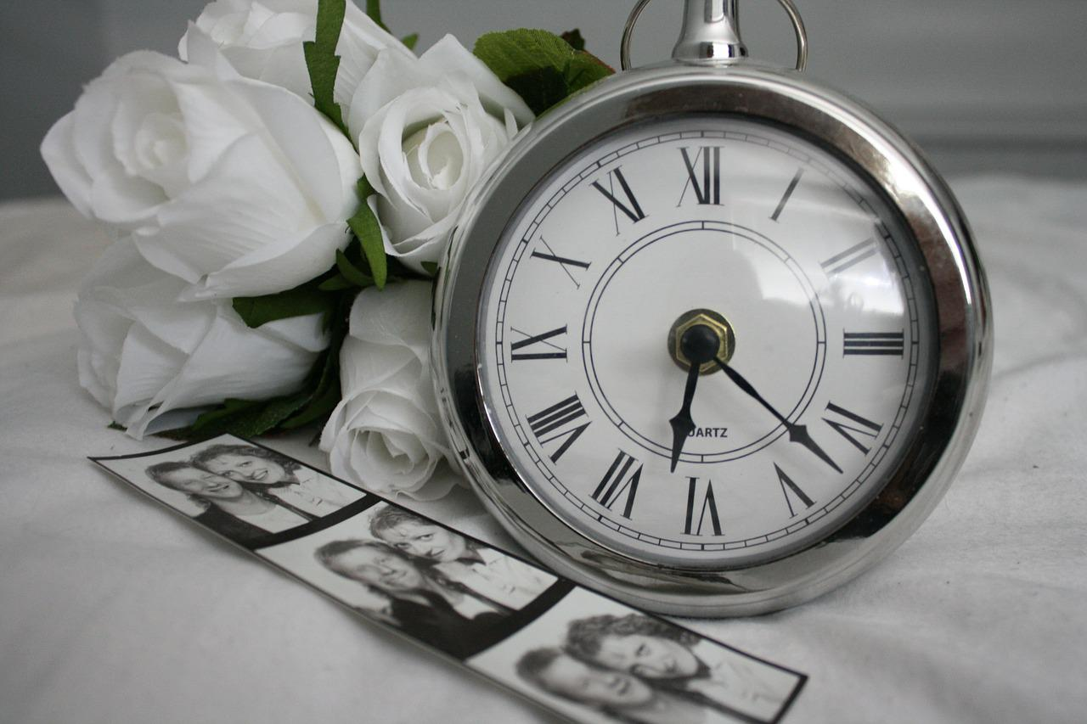
Jeux de mémoire

Musique d'époque

Albums photos thématiques selon les intérêts particuliers des usagers

Discussions thématiques selon les intérêts particuliers des usagers

Toutes activités qui stimulent la mémoire et les souvenirs des usagers

Assistance des usagers lors de certaines tâches (laver les tables, plier des serviettes, etc.) et
discussion en lien avec les tâches qu'ils appréciaient auparavant

Activités de loisirs en lien avec la thématique mensuelle

Implication des PAB et ADS pour accomplir des activités de loisirs en lien avec la thématique


Merci de collaborer au maintien des acquis des usagers
et ainsi leur permettre de maintenir leur autonomie et leurs capacités
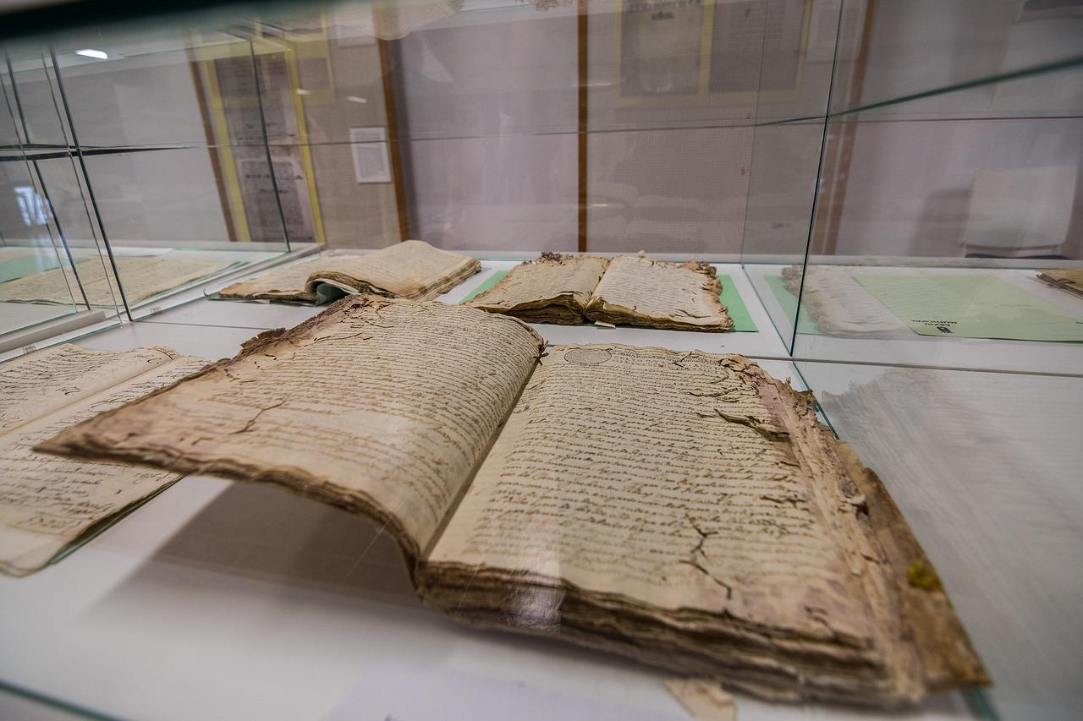
Merci de votre travail d'équipe!

« Le but de la vie, ce n’est pas l’espoir de devenir parfait, c’est la volonté d’être toujours meilleur. » Ralph Waldo Emerson

